Sheet1
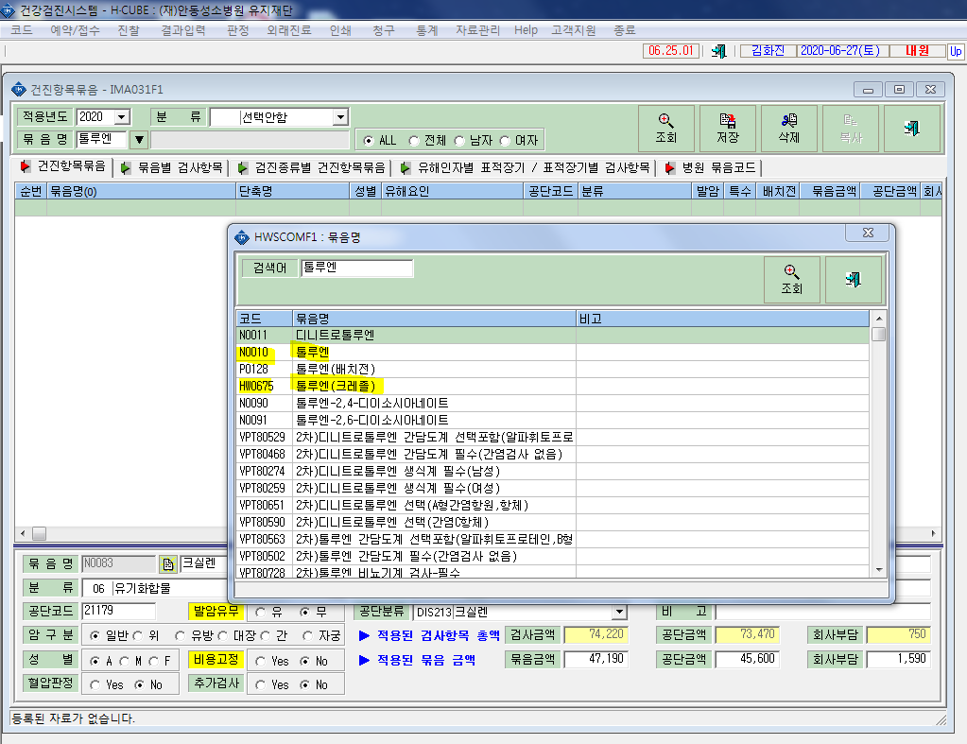
* 검진항목 묶음코드를 추가로 부탁드립니다.
저희병원에서 톨루엔(요중 o-크레졸), 크실렌(요중 메틸마뇨산),헥산(요중헥산), 납(혈증납), 카드뮴(혈증카드뮴)을 자체적으로 검사하던것을 7월부터 의뢰검사로 진행하게 되어 요청드립니다.

